상품제안서
샤오미 아이오닉 헤어드라이어 | 상품코드: F32217

 |  |  |  |  |  |  | 02-412-0044 | www.easy1.co.kr
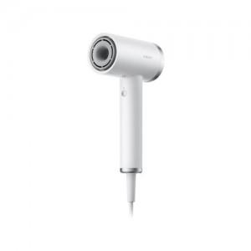

【상세/제작정보】

【인쇄/포장옵션】 | 레이저, 스티커, DTF / 포장지포장

【공급단가】 | 수량 | 20~ | 50~ | 100~ | 300~ | 500~
*VAT별도 | 단가 | 62,170원 | 61,130원 | 59,580원 | 58,540원 | 56,990원

【상품 URL】 | https://dev.easy1.co.kr:443/src/goods_detail.php?gdno=32217

